Capa
AS EMPRESAS COM MAIS DESPESA EM ATIVIDADES DE I&D EM 2022

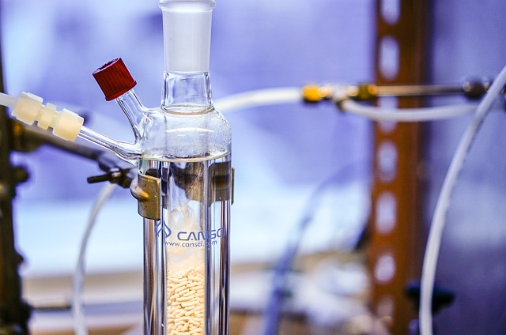

 | DGEEC | fevereiro de 2024

